Fig. 1
Figura 1. Spesa pubblica in istruzione per cicli
* Spesa pubblica e privata; ISCED 0 = Infanzia; ISCED 1 = Primaria; ISCED 2-3 = Secondaria (2 = I grado; 3 = II grado); ISCED 4 = Post-secondaria non terziaria; ISCED 5-7 Terziaria inclusa R&D
a) in % del Pil* (2022) | b) in % della spesa pubblica totale (2021) | Paese | ISCED 0 | ISCED 1 | ISCED 2-3 | ISCED 4 | ISCED 5-7 | Totale | totale
 | ISCED 0 | ISCED 1 | ISCED 2-3 | ISCED 4 | ISCED 5-7
Italia | 0.5 | 1.2 | 1.8 | - | 1.0
Spagna | 0.7 | 1.3 | 1.9 | - | 1.4
UE25 | 0.8 | 1.2 | 1.9 | 0.1 | 1.3
Germania | 1.1 | 0.7 | 2.2 | 0.2 | 1.3
OCSE | 0.9 | 1.4 | 1.9 | 0.1 | 1.4
Stati Uniti | - | 1.6 | 1.8 | 0.0 | 2.3
Francia | 0.7 | 1.2 | 2.5 | 0.0 | 1.7
Regno Unito | 0.4 | 1.8 | 2.2 | - | 2.1
 |  | Italia | 0.5 | 1.2 | 1.8 |  | 1.0 | 4.3 | 8.7
 |  | Spagna | 0.7 | 1.3 | 1.9 |  | 1.4 | 5.2 | 10.5
 |  | UE25 | 0.8 | 1.2 | 1.9 | 0.1 | 1.3 | 5.3 | 10.5
 |  | Germania | 1.1 | 0.7 | 2.2 | 0.2 | 1.3 | 5.5 | 11.0
 |  | OCSE | 0.9 | 1.4 | 1.9 | 0.1 | 1.4 | 5.7 | 11.3
 |  | Stati Uniti |  | 1.6 | 1.8 | 0.0 | 2.3 | 5.8 | 11.6
 |  | Francia | 0.7 | 1.2 | 2.5 | 0.0 | 1.7 | 6.1 | 12.2
 |  | Regno Unito | 0.4 | 1.8 | 2.2 |  | 2.1 | 6.5 | 13.0

 |  |  | ISCED 0 | ISCED 1 | ISCED 2 | ISCED 3 | ISCED 5-7 | Primary to tertiary education
 |  | Italia | 0.7 | 2.0 | 1.1 | 2.1 | 1.6 | 6.7 | 7.4
 |  | Francia | 1.1 | 2.0 | 2.0 | 1.8 | 2.1 | 8.0 | 9.1
 |  | Spagna | 1.3 | 2.5 | 1.7 | 2.0 | 2.3 | 8.6 | 9.9
 |  | Stati Uniti | O .. | 3.2 | 1.8 | 1.8 | 3.4 | 10.2 | 10.1
 |  | UE25 | 1.7 | 2.5 | 2.0 | 1.9 | 2.4 | 8.9 | 10.5
 |  | Regno Unito | 0.5 | 3.5 | 1.9 | 2.2 | 2.9 | 10.6 | 11.1
 |  | OCSE | 1.8 | 3.2 | 2.1 | 2.2 | 2.7 | 10.1 | 11.9
Fonte: elaborazioni Svimez su dati Ocse

Fig. 2
 | % | Italia | etichette
Emilia-Romagna | 8.9% | 0.2% | 0
Friuli V.G. | 8.6% | 0.2% | 0
Trentino A.A. | 7.8% | 0.2% | 0
Veneto | 6.2% | 0.2% | 0
 |  | 0.2%
Liguria | 12.3% | 0.2% | 0
Lombardia | 10.8% | 0.2% | 0
Piemonte | 7.1% | 0.2% | 0
Valle d'Aosta | 3.1% | 0.2% | 0
 |  | 0.2%
Toscana | 7.5% | 0.2% | 0
Lazio | 2.6% | 0.2% | 0
Umbria | -0.5% | 0.2% | 0
Marche | -2.3% | 0.2% | 0
 |  | 0.2%
Abruzzo | -7.1% | 0.2% | 0
Molise | -8.2% | 0.2% | 0
Sardegna | -10.3% | 0.2% | 0
Puglia | -10.7% | 0.2% | 0
Sicilia | -12.5% | 0.2% | 0
Campania | -13.5% | 0.2% | 0
Basilicata | -16.2% | 0.2% | 0
Calabria | -20.0% | 0.2% | 0
Figura 2. Previsioni al 2035 della popolazione di alunni (var. % e assolute sul 2024) | ASILI NIDO
a) 0-2 anni | Fig. 2(a) Previsioni al 2035 della popolazione di alunni (0-2 anni) – variazioni % e assolute rispetto al 2024
 |  | % | Italia | etichette | va
 | Emilia-Romagna | 8.9% | 0.2% | 0 | 7911
 | Friuli V.G. | 8.6% | 0.2% | 0 | 1863
 | Trentino A.A. | 7.8% | 0.2% | 0 | 2109
 | Veneto | 6.2% | 0.2% | 0 | 5944
 |  |  | 0.2%
 | Liguria | 12.3% | 0.2% | 0 | 3184
 | Lombardia | 10.8% | 0.2% | 0 | 22114
 | Piemonte | 7.1% | 0.2% | 0 | 5593
 | Valle d'Aosta | 3.1% | 0.2% | 0 | 71
 |  |  | 0.2%
 | Toscana | 7.5% | 0.2% | 0 | 4941
 | Lazio | 2.6% | 0.2% | 0 | 2855
b) 3-5 anni | Umbria | -0.5% | 0.2% | 0 | -73
 | % | Italia | etichette
Friuli V.G. | -1.3% | -8.9% | 0
Em.-Romagna | -1.4% | -8.9% | 0
Trentino A.A. | -2.8% | -8.9% | 0
Veneto | -5.2% | -8.9% | 0
 |  | -8.9%
Liguria | 3.9% | -8.9% | 0
Lombardia | -1.7% | -8.9% | 0
Piemonte | -4.5% | -8.9% | 0
Valle d'Aosta | -10.5% | -8.9% | 0
 |  | -8.9%
Toscana | -4.3% | -8.9% | 0
Lazio | -11.1% | -8.9% | 0
Umbria | -12.4% | -8.9% | 0
Marche | -12.6% | -8.9% | 0
 |  | -8.9%
Puglia | -14.0% | -8.9% | 0
Molise | -14.9% | -8.9% | 0
Abruzzo | -14.9% | -8.9% | 0
Campania | -16.7% | -8.9% | 0
Sicilia | -16.7% | -8.9% | 0
Basilicata | -21.4% | -8.9% | 0
Sardegna | -21.5% | -8.9% | 0
Calabria | -22.8% | -8.9% | 0
 | Marche | -2.3% | 0.2% | 0 | -617
 |  |  | 0.2%
 | Abruzzo | -7.1% | 0.2% | 0 | -1714
 | Molise | -8.2% | 0.2% | 0 | -412
 | Sardegna | -10.3% | 0.2% | 0 | -2394
 | Puglia | -10.7% | 0.2% | 0 | -8435
 | Sicilia | -12.5% | 0.2% | 0 | -13760
 | Campania | -13.5% | 0.2% | 0 | -17614
 | Basilicata | -16.2% | 0.2% | 0 | -1564
 | Calabria | -20.0% | 0.2% | 0 | -8017

c) 6-10 anni
 | % | Italia
Trentino A.A. | -15.9% | -20.8%
Emilia_Romagna | -16.0% | -20.8%
Friuli V.G. | -17.3% | -20.8%
Veneto | -20.4% | -20.8%
 |  | -20.8%
Liguria | -12.6% | -20.8%
Lombardia | -18.0% | -20.8%
Piemonte | -20.0% | -20.8%
Valle d'Aosta | -28.9% | -20.8%
 |  | -20.8%
Toscana | -20.3% | -20.8%
Umbria | -25.5% | -20.8%
Lazio | -25.9% | -20.8%
Marche | -26.4% | -20.8%
 |  | -20.8%
Campania | -20.3% | -20.8%
Sicilia | -21.0% | -20.8%
Calabria | -22.7% | -20.8%
Puglia | -23.3% | -20.8%
Basilicata | -23.5% | -20.8%
Molise | -23.6% | -20.8%
Abruzzo | -25.8% | -20.8%
Sardegna | -35.0% | -20.8%
 | SCUOLA INFANZIA
 | Fig. 2(b) Previsioni al 2035 della popolazione di alunni (3-5 anni) – variazioni % e assolute rispetto al 2024
 |  | % | Italia | etichette | va

 | Friuli V.G. | -1.3% | -8.9% | 0 | -311
 | Em.-Romagna | -1.4% | -8.9% | 0 | -1362
 | Trentino A.A. | -2.8% | -8.9% | 0 | -814
 | Veneto | -5.2% | -8.9% | 0 | -5408
d) 11-13 anni |  |  | -8.9%
 | % | Italia
Trentino A.A. | -16.3% | -24.3%
Emilia_Romagna | -20.6% | -24.3%
Friuli V.G. | -24.0% | -24.3%
Veneto | -25.6% | -24.3%
 |  | -24.3%
Liguria | -20.3% | -24.3%
Lombardia | -23.3% | -24.3%
Piemonte | -24.5% | -24.3%
Valle d'Aosta | -32.8% | -24.3%
 |  | -24.3%
Toscana | -26.3% | -24.3%
Marche | -28.2% | -24.3%
Lazio | -29.5% | -24.3%
Umbria | -30.2% | -24.3%
 |  | -24.3%
Calabria | -19.1% | -24.3%
Sicilia | -19.3% | -24.3%
Campania | -22.5% | -24.3%
Molise | -24.9% | -24.3%
Basilicata | -25.0% | -24.3%
Puglia | -25.8% | -24.3%
Abruzzo | -26.5% | -24.3%
Sardegna | -38.1% | -24.3%
 | Liguria | 3.9% | -8.9% | 0 | 1096
 | Lombardia | -1.7% | -8.9% | 0 | -3932
 | Piemonte | -4.5% | -8.9% | 0 | -3922
 | Valle d'Aosta | -10.5% | -8.9% | 0 | -262
 |  |  | -8.9%
 | Toscana | -4.3% | -8.9% | 0 | -3154
 | Lazio | -11.1% | -8.9% | 0 | -13726
 | Umbria | -12.4% | -8.9% | 0 | -2111
 | Marche | -12.6% | -8.9% | 0 | -3792
 |  |  | -8.9%
 | Puglia | -14.0% | -8.9% | 0 | -11773
e) 14-18 anni | Molise | -14.9% | -8.9% | 0 | -831
 | % | Italia
Trentino A.A. | -10.2% | -18.7%
Emilia_Romagna | -14.6% | -18.7%
Friuli V.G. | -19.1% | -18.7%
Veneto | -20.3% | -18.7%
 |  | -18.7%
Lombardia | -16.9% | -18.7%
Liguria | -17.7% | -18.7%
Piemonte | -18.1% | -18.7%
Valle d'Aosta | -26.5% | -18.7%
 |  | -18.7%
Lazio | -19.2% | -18.7%
Toscana | -20.0% | -18.7%
Marche | -21.1% | -18.7%
Umbria | -22.2% | -18.7%
 |  | -18.7%
Calabria | -14.5% | -18.7%
Abruzzo | -17.4% | -18.7%
Sicilia | -17.7% | -18.7%
Molise | -17.8% | -18.7%
Campania | -20.8% | -18.7%
Basilicata | -21.0% | -18.7%
Puglia | -22.9% | -18.7%
Sardegna | -28.1% | -18.7%
 | Abruzzo | -14.9% | -8.9% | 0 | -3944
 | Campania | -16.7% | -8.9% | 0 | -23444
 | Sicilia | -16.7% | -8.9% | 0 | -19729
 | Basilicata | -21.4% | -8.9% | 0 | -2336
 | Sardegna | -21.5% | -8.9% | 0 | -5766
 | Calabria | -22.8% | -8.9% | 0 | -5766

 | SCUOLA PRIMARIA
Fonte: elaborazioni Svimez su dati Istat | Fig. 2(c) Previsioni al 2035 della popolazione di alunni (6-10 anni) – variazioni % e assolute rispetto al 2024
 |  | % | Italia |  | va

 | Trentino A.A. | -15.9% | -20.8% |  | -8349
 | Emilia_Romagna | -16.0% | -20.8% |  | -29597
 | Friuli V.G. | -17.3% | -20.8% |  | -7881
 | Veneto | -20.4% | -20.8% |  | -41060
 |  |  | -20.8%
 | Liguria | -12.6% | -20.8% |  | -6894
 | Lombardia | -18.0% | -20.8% |  | -78187
 | Piemonte | -20.0% | -20.8% |  | -33858
 | Valle d'Aosta | -28.9% | -20.8% |  | -1425
 |  |  | -20.8%
 | Toscana | -20.3% | -20.8% |  | -29059
 | Umbria | -25.5% | -20.8% |  | -8573
 | Lazio | -25.9% | -20.8% |  | -63454
 | Marche | -26.4% | -20.8% |  | -15816
 |  |  | -20.8%
 | Campania | -20.3% | -20.8% |  | -51927
 | Sicilia | -21.0% | -20.8% |  | -44811
 | Calabria | -22.7% | -20.8% |  | -18170
 | Puglia | -23.3% | -20.8% |  | -37364
 | Basilicata | -23.5% | -20.8% |  | -4749
 | Molise | -23.6% | -20.8% |  | -2514
 | Abruzzo | -25.8% | -20.8% |  | -13309
 | Sardegna | -35.0% | -20.8% |  | -19375

 | SCUOLA SECONDARIA DI I GRADO
 | Fig. 2(d) Previsioni al 2035 della popolazione di alunni (11-13 anni) – variazioni % e assolute rispetto al 2024
 |  | % | Italia |  | va

 | Trentino A.A. | -16.3% | -24.3% |  | -5449
 | Emilia_Romagna | -20.6% | -24.3% |  | -25395
 | Friuli V.G. | -24.0% | -24.3% |  | -7446
 | Veneto | -25.6% | -24.3% |  | -34807
 |  |  | -24.3%
 | Liguria | -20.3% | -24.3% |  | -7460
 | Lombardia | -23.3% | -24.3% |  | -67138
 | Piemonte | -24.5% | -24.3% |  | -27626
 | Valle d'Aosta | -32.8% | -24.3% |  | -1159
 |  |  | -24.3%
 | Toscana | -26.3% | -24.3% |  | -25785
 | Marche | -28.2% | -24.3% |  | -11387
 | Lazio | -29.5% | -24.3% |  | -48654
 | Umbria | -30.2% | -24.3% |  | -7006
 |  |  | -24.3%
 | Calabria | -19.1% | -24.3% |  | -9797
 | Sicilia | -19.3% | -24.3% |  | -26764
 | Campania | -22.5% | -24.3% |  | -38189
 | Molise | -24.9% | -24.3% |  | -1755
 | Basilicata | -25.0% | -24.3% |  | -3364
 | Puglia | -25.8% | -24.3% |  | -28051
 | Abruzzo | -26.5% | -24.3% |  | -9089
 | Sardegna | -38.1% | -24.3% |  | -14857

 | SCUOLA SECONDARIA DI II GRADO
 | Fig. 2(d) Previsioni al 2035 della popolazione di alunni (14-18 anni) – variazioni % e assolute rispetto al 2024
 |  | % | Italia |  | va

 | Trentino A.A. | -10.2% | -18.7% |  | -5822
 | Emilia_Romagna | -14.6% | -18.7% |  | -31148
 | Friuli V.G. | -19.1% | -18.7% |  | -10404
 | Veneto | -20.3% | -18.7% |  | -48543
 |  |  | -18.7%
 | Lombardia | -16.9% | -18.7% |  | -84445
 | Liguria | -17.7% | -18.7% |  | -11688
 | Piemonte | -18.1% | -18.7% |  | -35801
 | Valle d'Aosta | -26.5% | -18.7% |  | -1628
 |  |  | -18.7%
 | Lazio | -19.2% | -18.7% |  | -53703
 | Toscana | -20.0% | -18.7% |  | -34419
 | Marche | -21.1% | -18.7% |  | -14930
 | Umbria | -22.2% | -18.7% |  | -9008
 |  |  | -18.7%
 | Calabria | -14.5% | -18.7% |  | -13197
 | Abruzzo | -17.4% | -18.7% |  | -10189
 | Sicilia | -17.7% | -18.7% |  | -43996
 | Molise | -17.8% | -18.7% |  | -2238
 | Campania | -20.8% | -18.7% |  | -63909
 | Basilicata | -21.0% | -18.7% |  | -5211
 | Puglia | -22.9% | -18.7% |  | -44256
 | Sardegna | -28.1% | -18.7% |  | -19069

Fig. 3
Figura 3. Localizzazione dei comuni con l'unica scuola a rischio chiusura
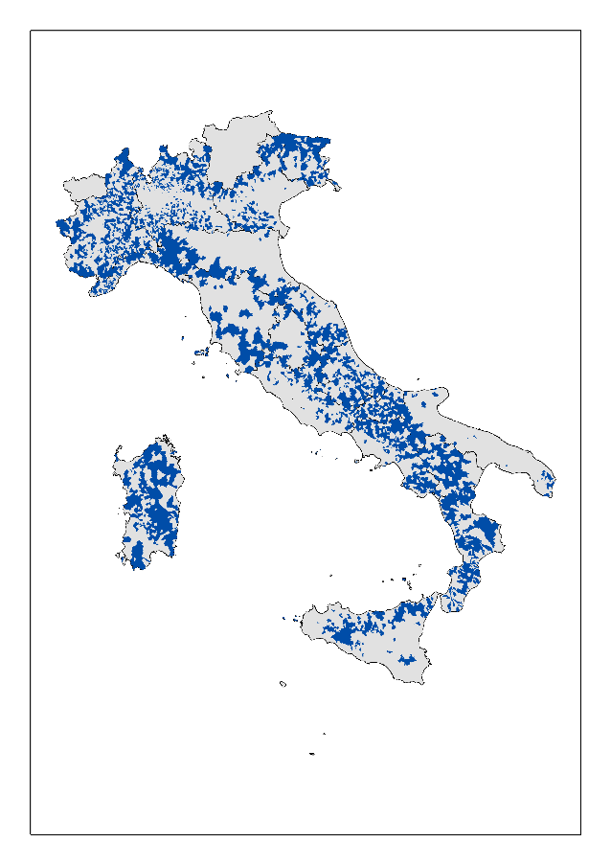
 | Regioni | % alunni | % comuni
 | Abruzzo | 15.9 | 60.4
 | Basilicata | 22.1 | 65.6
 | Calabria | 17.3 | 61.7
 | Campania | 6.9 | 47.9
 | Emilia Romagna | 3.4 | 26.2
 | Friuli-Venezia G. | 17.3 | 57.0
 | Italia | 9.2 | 48.2
 | Lazio | 4.3 | 46.0
 | Liguria | 13.9 | 65.3
 | Lombardia | 10.1 | 39.5
 | Marche | 11.0 | 51.0
 | Molise | 34.1 | 76.6
 | Piemonte | 21.9 | 70.5
 | Puglia | 2.9 | 24.9
 | Sardegna | 22.6 | 65.2
 | Sicilia | 4.7 | 39.4
 | Toscana | 4.7 | 33.6
 | Umbria | 7.4 | 48.3
 | Veneto | 7.9 | 33.8

Fonte: elaborazioni Svimez su dati Mim

Fig. 4
Figura 4. Retribuzione lorda annua dei docenti (2022/23)
(a) Salari lordi medi annui dei docenti nella fascia d'età 25-64 anni. Scuola pubblica. | (b) Variazione dei salari reali dei docenti di scuola primaria (2015 = 100)
 | Francia | Germania | Italia | Inghilterra | Stati Uniti | UE25 | OCSE
2015 | 100 | 100 | 100 | 100 | 100 | 100 | 100
2016 | 102 | 101 | 98 | 100 | 99 | 101 | 102
2017 | 106 | 103 | 97 | 99 | 99 | 106 | 105
2018 | 106 | 104 | 96 | 99 | 99 | 108 | 108
2019 | 106 | 105 | 100 | 99 | 99 | 113 | 111
2020 | 108 | 107 | 99 | 101 | 100 | 117 | 113
2021 | 109 | 110 | 99 | 103 | 99 | 120 | 116
2022 |  | 107 | 94 | 100 | 102 | 117 | 114
2023 |  | 102 | 91 | 95 | 103

 |  |  |  | Variazione nei salari reali dei docenti della scuola primaria tra il 2015 e il 2023
 |  |  |  | 2015 = 100

 |  |  |  |  | 2015 | 2016 | 2017 | 2018 | 2019 | 2020 | 2021 | 2022 | 2023
 |  | Italia | $47,111 | Francia | 100 | 102 | 106 | 106 | 106 | 108 | 109
 |  | Francia * | $50,778 | Germania | 100 | 101 | 103 | 104 | 105 | 107 | 110 | 107 | 102
 |  | UE25 | $52,975 | Italia | 100 | 98 | 97 | 96 | 100 | 99 | 99 | 94 | 91
 |  | OCSE | $54,242 | Inghilterra | 100 | 100 | 99 | 99 | 99 | 101 | 103 | 100 | 95
 |  | Inghilterra | $55,272 | Stati Uniti | 100 | 99 | 99 | 99 | 99 | 100 | 99 | 102 | 103
 |  | Stati Uniti | $67,277 | UE25 | 100 | 101 | 106 | 108 | 113 | 117 | 120 | 117
 |  | Germania | $97,870 | OCSE | 100 | 102 | 105 | 108 | 111 | 113 | 116 | 114

 |  | * Dati relativi al 2021
Fonte: elaborazioni Svimez su dati Ocse

Fig. 5
 | Centro-Nord | Mezzogiorno
Under 34 | 3.6% | 1.6%
35-44 | 19.4% | 13.3%
45-54 | 38.1% | 33.8%
Over 54 | 38.8% | 51.2%
Under 34 | 5.7% | 1.8%
35-44 | 20.0% | 14.7%
45-54 | 37.4% | 35.4%
Over 54 | 36.9% | 48.0%
Under 34 | 8.3% | 5.0%
35-44 | 21.7% | 19.2%
45-54 | 35.5% | 35.4%
Over 54 | 34.5% | 40.4%
Under 34 | 7.5% | 3.1%
35-44 | 18.2% | 13.7%
45-54 | 31.7% | 33.3%
Over 54 | 42.6% | 49.9%
Figura 5. Distribuzione per fasce d'età del corpo docente, a.s. 2023/24
ISCED 0 = Infanzia; ISCED 1 = Primaria; ISCED 2 = Secondaria I grado; ISCED 3 = Secondaria II grado
 |  | Centro-Nord | Mezzogiorno | Italia
 | ISCED 0
 | Under 34 | 3.6% | 1.6% | 2.7%
 | 35-44 | 19.4% | 13.3% | 16.7%
 | 45-54 | 38.1% | 33.8% | 36.2%
 | Over 54 | 38.8% | 51.2% | 44.3%

 | Under 34 | 5.7% | 1.8% | 4.0%
 | 35-44 | 20.0% | 14.7% | 17.7%
 | 45-54 | 37.4% | 35.4% | 36.5%
 | Over 54 | 36.9% | 48.0% | 41.8%

 | Under 34 | 8.3% | 5.0% | 6.9%
Fonte: elaborazioni Svimez su dati Mim | 35-44 | 21.7% | 19.2% | 20.6%
 | 45-54 | 35.5% | 35.4% | 35.4%
 | Over 54 | 34.5% | 40.4% | 37.1%

 | Under 34 | 7.5% | 3.1% | 5.5%
 | 35-44 | 18.2% | 13.7% | 16.2%
 | 45-54 | 31.7% | 33.3% | 32.4%
 | Over 54 | 42.6% | 49.9% | 45.9%

Fig 6
 | Regioni Mezzogiorno |  | Regioni Centro-Nord |  | Mezzogiorno |  | Centro-Nord |  | Italia |  | Tutte le regioni
0.416 | 0.251 | 0.904 | 0.546 | 0.316 | 0.224 | 0.694 | 0.540 | 0.559 | 0.428 | 0.416 | 0.251
0.595 | 0.513 | 0.695 | 0.560 |  |  |  |  |  |  | 0.595 | 0.513
0.295 | 0.259 | 0.878 | 0.533 |  |  |  |  |  |  | 0.295 | 0.259
0.235 | 0.224 | 0.702 | 0.554 |  |  |  |  |  |  | 0.235 | 0.224
0.221 | 0.094 | 0.657 | 0.450 |  |  |  |  |  |  | 0.221 | 0.094
0.428 | 0.205 | 0.625 | 0.429 |  |  |  |  |  |  | 0.428 | 0.205
0.603 | 0.410 | 0.458 | 0.620 |  |  |  |  |  |  | 0.603 | 0.410
0.202 | 0.128 | 0.644 | 0.346 |  |  |  |  |  |  | 0.202 | 0.128
 |  | 0.907 | 0.581 |  |  |  |  |  |  | 0.904 | 0.546
 |  | 0.571 | 0.319 |  |  |  |  |  |  | 0.695 | 0.560
 |  |  |  |  |  |  |  |  |  | 0.878 | 0.533
 |  |  |  |  |  |  |  |  |  | 0.702 | 0.554
 |  |  |  |  |  |  |  |  |  | 0.657 | 0.450
 |  |  |  |  |  |  |  |  |  | 0.625 | 0.429
 |  |  |  |  |  |  |  |  |  | 0.458 | 0.620
 |  |  |  |  |  |  |  |  |  | 0.644 | 0.346
 |  |  |  |  |  |  |  |  |  | 0.907 | 0.581
 |  |  |  |  |  |  |  |  |  | 0.571 | 0.319
Figura 6. Dotazione di mensa e offerta del tempo pieno, a.s. 2023/2024
 | Territorio | Alunni con mensa | Alunni che frequentano a tempo pieno
 | Abruzzo | 0.416 | 0.251
 | Basilicata | 0.595 | 0.513
 | Calabria | 0.295 | 0.259
 | Campania | 0.235 | 0.224
 | Molise | 0.221 | 0.094
 | Puglia | 0.428 | 0.205
 | Sardegna | 0.603 | 0.410
 | Sicilia | 0.202 | 0.128
 | MEZZOGIORNO | 0.316 | 0.224
 | Liguria | 0.904 | 0.546
 | Lombardia | 0.695 | 0.560
 | Piemonte | 0.878 | 0.533
 | Emilia-Romagna | 0.702 | 0.554
 | Friuli-Venezia G. | 0.657 | 0.450
 | Veneto | 0.625 | 0.429
 | Lazio | 0.458 | 0.620
 | Marche | 0.644 | 0.346
 | Toscana | 0.907 | 0.581
 | Umbria | 0.571 | 0.319
 | CENTRO-NORD | 0.694 | 0.540
 | ITALIA | 0.559 | 0.428
Fonte: Elaborazioni Svimez su Mim

Fig 7
Figura 7. Mense, palestre e tempo pieno nella scuola primaria: % di alunni al 2023/24 e var. rispetto al 2019/20
a) % di alunni che frequentano una scuole con mensa | b) % di alunni che frequentano una scuola dotata di palestra
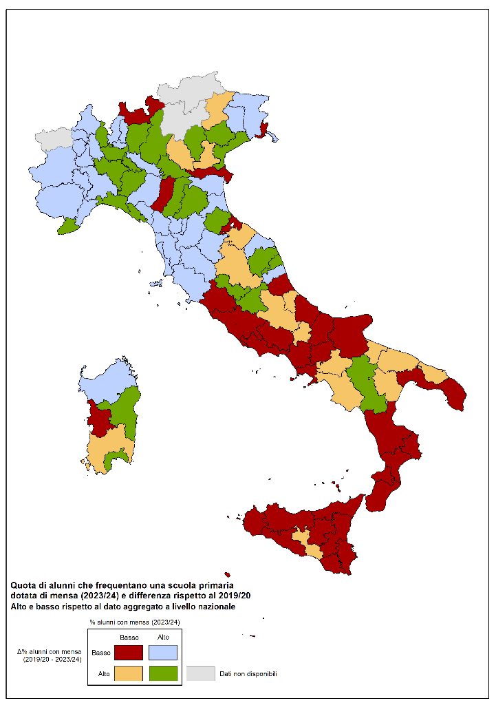
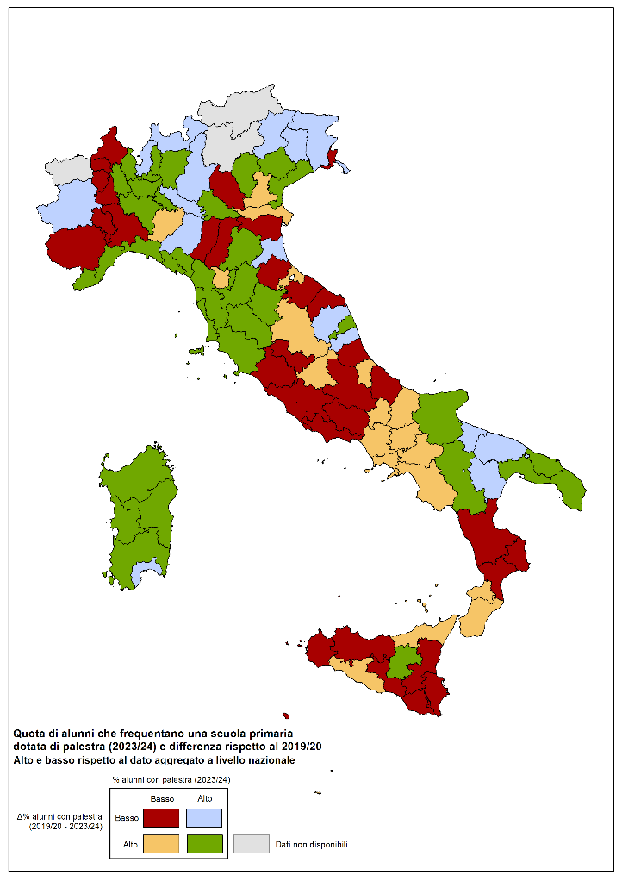

Fonte: elaborazioni Svimez su dati Mim

Fig. 8
Figura 8. Studenti della scuola secondaria con competenze base in Italiano e Matematica (in %)
a) italiano | b) matematica

 |  | Italiano
 |  |  | SCUOLA SEC. I GRADO | SCUOLA SEC. II GRADO - II | SCUOLA SEC. II GRADO - V
 |  | Nord-Ovest | 62.0% | 69.9% | 60.1%
 |  | Nord-Est | 62.2% | 66.5% | 60.9%
 |  | Centro | 61.6% | 62.4% | 49.8%
 |  | Sud continentale | 55.1% | 56.7% | 43.7%
 |  | Mezzogiorno | 48.6% | 52.6% | 43.3%
 |  | ITALIA | 58.6% | 62.4% | 51.7%

 |  | Matematica
 |  |  | SCUOLA SEC. I GRADO | SCUOLA SEC. II GRADO - II | SCUOLA SEC. II GRADO - V
 |  | Nord-Ovest | 61.9% | 63.7% | 58.8%
 |  | Nord-Est | 63.0% | 62.0% | 61.5%
 |  | Centro | 58.9% | 55.2% | 45.8%
 |  | Sud continentale | 48.2% | 45.3% | 40.4%
 |  | Mezzogiorno | 40.0% | 36.1% | 38.1%
Matematica
 |  | ITALIA | 55.7% | 53.7% | 49.2%

Fonte: elaborazioni Svimez su Mim

Fig.9
Figura 9. Incidenza degli alunni stranieri nelle scuole, 2024

Milano | Roma | Napoli
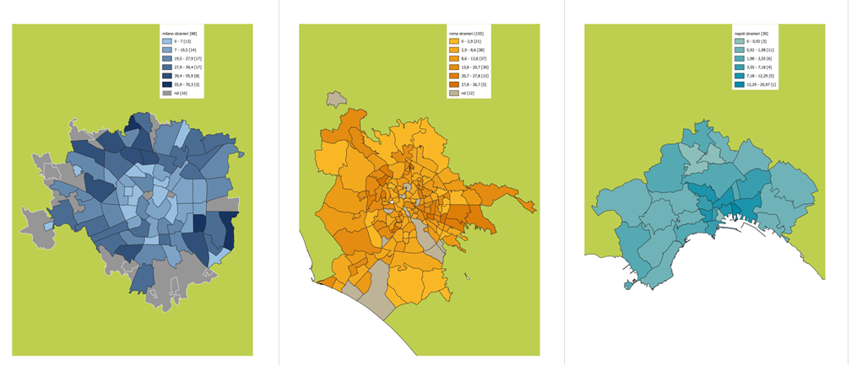
Fonte: elaborazioni Svimez su Istat

Fig.10
Figura 10. Quota di giovani con al massimo la licenza media non iscritti a corsi regonali di studio, 2024

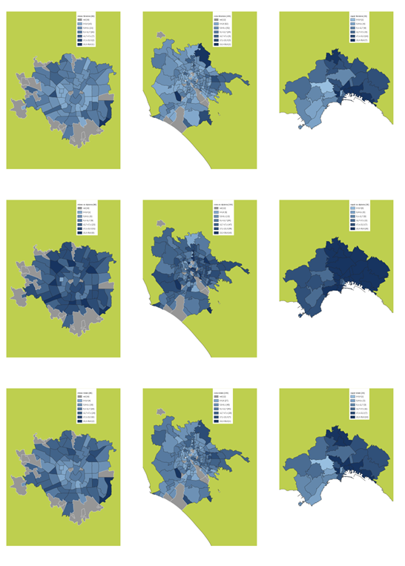
 | MILANO | ROMA | NAPOLI
Donne (18-24 anni)
Giovani (18-24 anni) con genitori senza diploma
Giovani (18-24 anni)

 | Fonte: elaborazioni Svimez su Istat

